照会カルテ
集落支援活動実績書

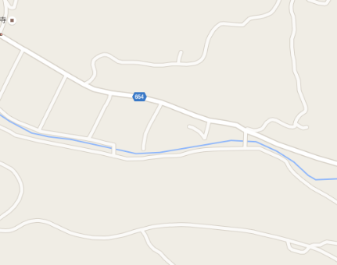
作業実施場所
集合場所：湯原橋
応援隊名等 |  | 登録番号 | 10-209-301 |  |  | 概略地図
 |  | メンバー | 大分県建設業協会豊後高田支部 （株式会社菅組）
応援要請 集落名等 |  | 集落名 | 湯原下
 |  | 人口及び 高齢化率 | 23人、 | 65.22%
 |  | 特 徴 | 豊後高田市内で高齢化率が４番目に高い。
○応援隊（作業参加者）名簿 |  | 令和元年6月23日（日） 7：30～9：30
応援内容 |  | 草刈り、側溝清掃支援
○応援状況

 | 当日の作業の様子
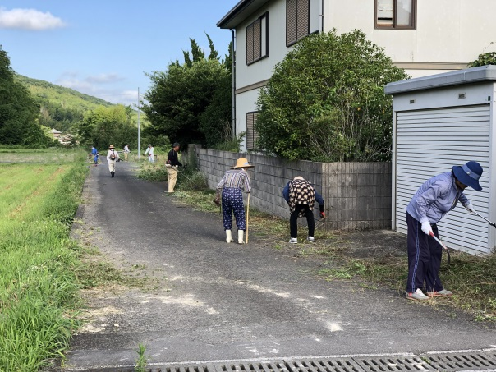
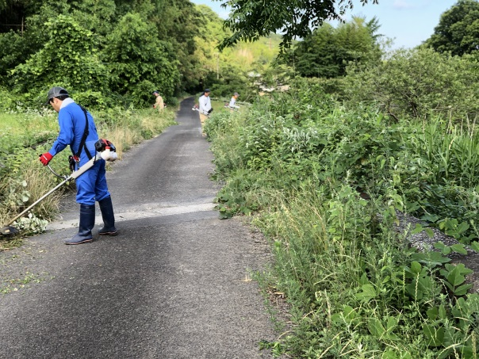

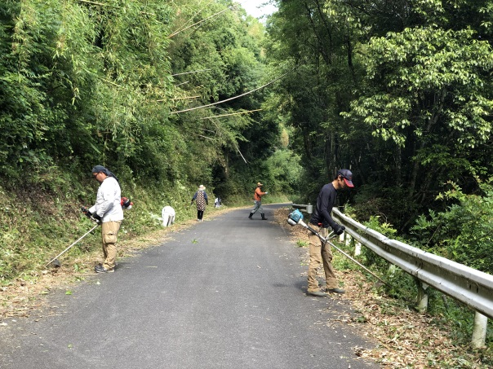
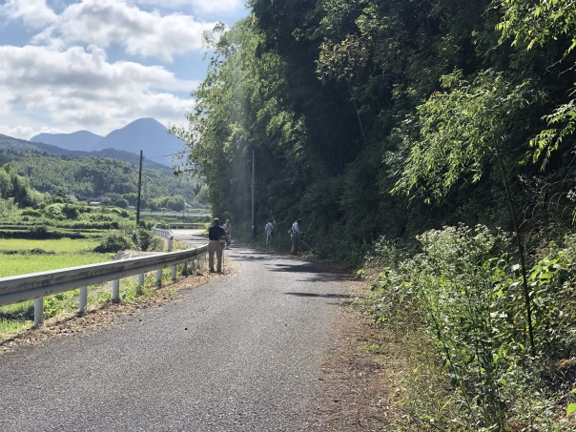

■集落の喜びの声 |  |  |  |  | ■応援隊の感想
当集落は高齢化率が高く、作業に参加できる人も減ってきており何とかやっている状況。応援隊の力は本当にありがたい。今回も、昨年同様に草刈りと側溝の清掃をしていただき本当に助かった。 |  |  |  |  | 毎年、応援隊として参加している地域なので、作業内容が分かっており順調に作業を進めることができた。地域の力になることができたとともに、地域住民とコミュニケーションも取れて良かった。また機会があれば力を貸したい。

